13 урок
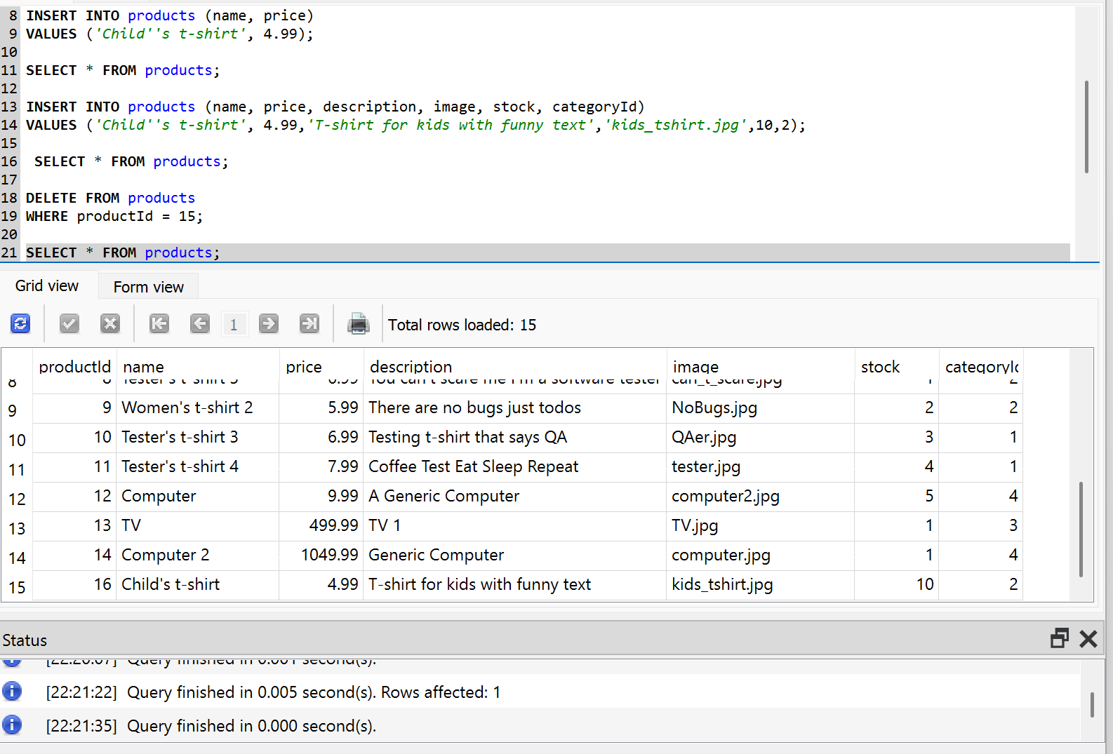
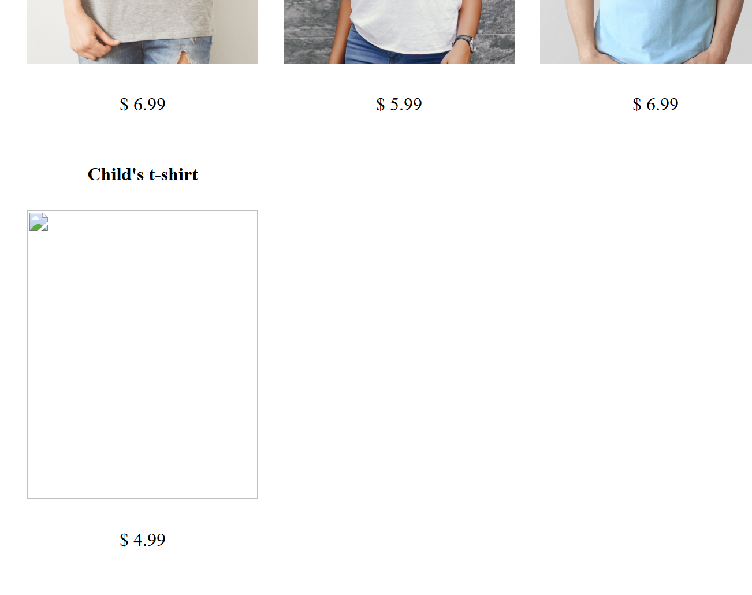
SQL

Зайти на сайт sql-practice.com
Попрактикуватись з різними запитами

Потренуватись на сайті SQL Tutorial

Підняли сервер
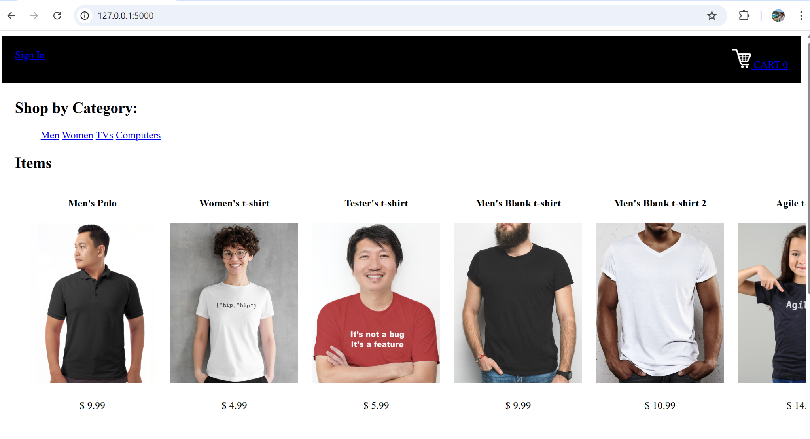

Хочу побачити тільки назву товару і ціну

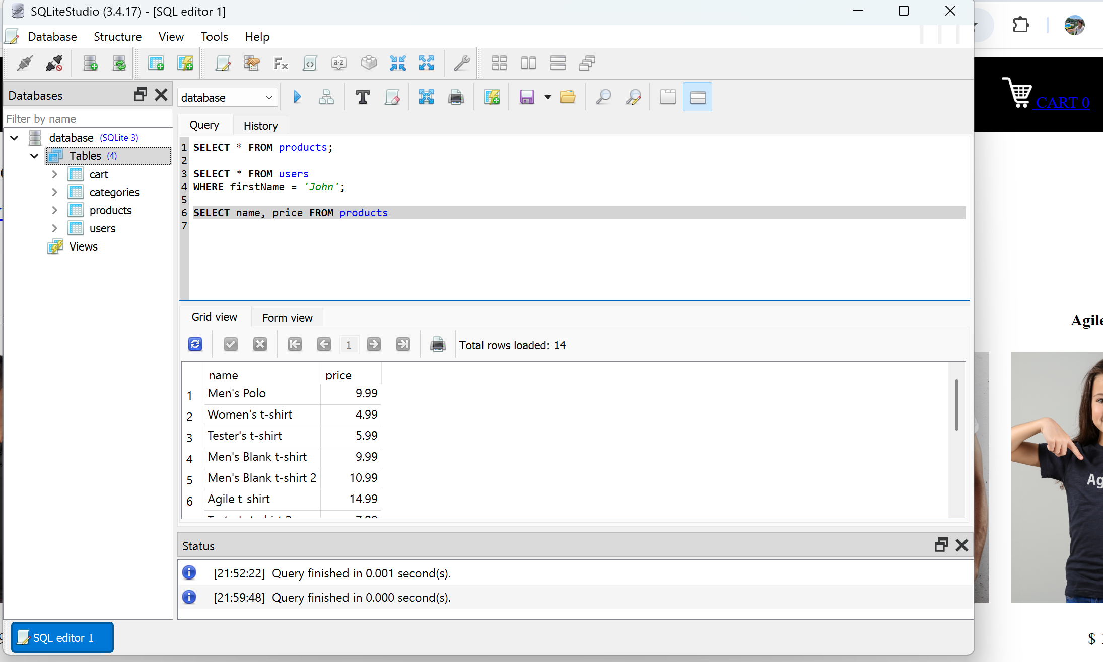

Додавання нового товару
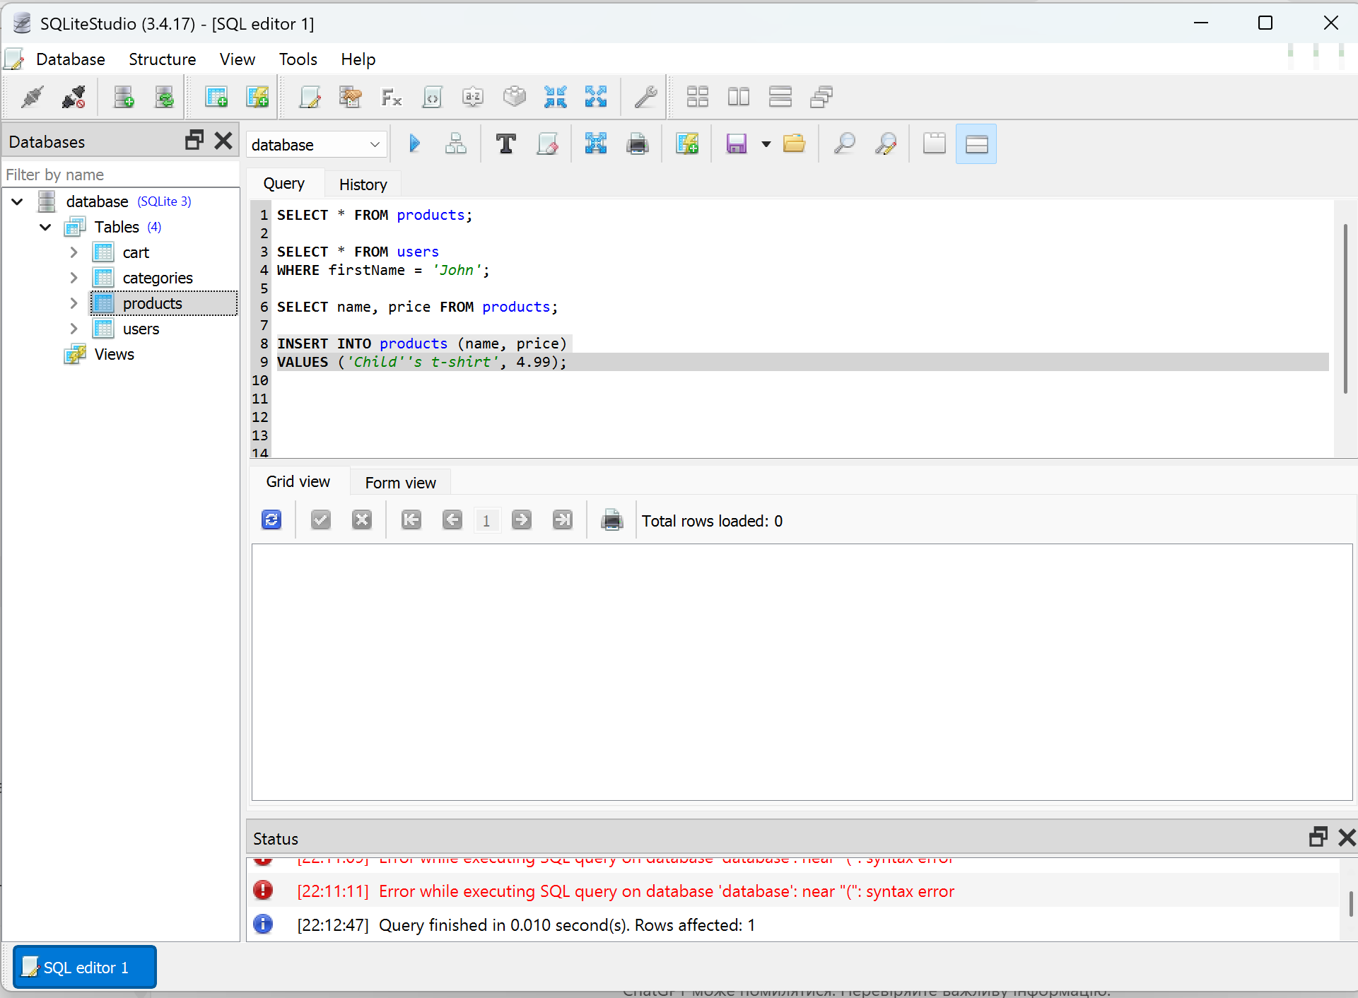

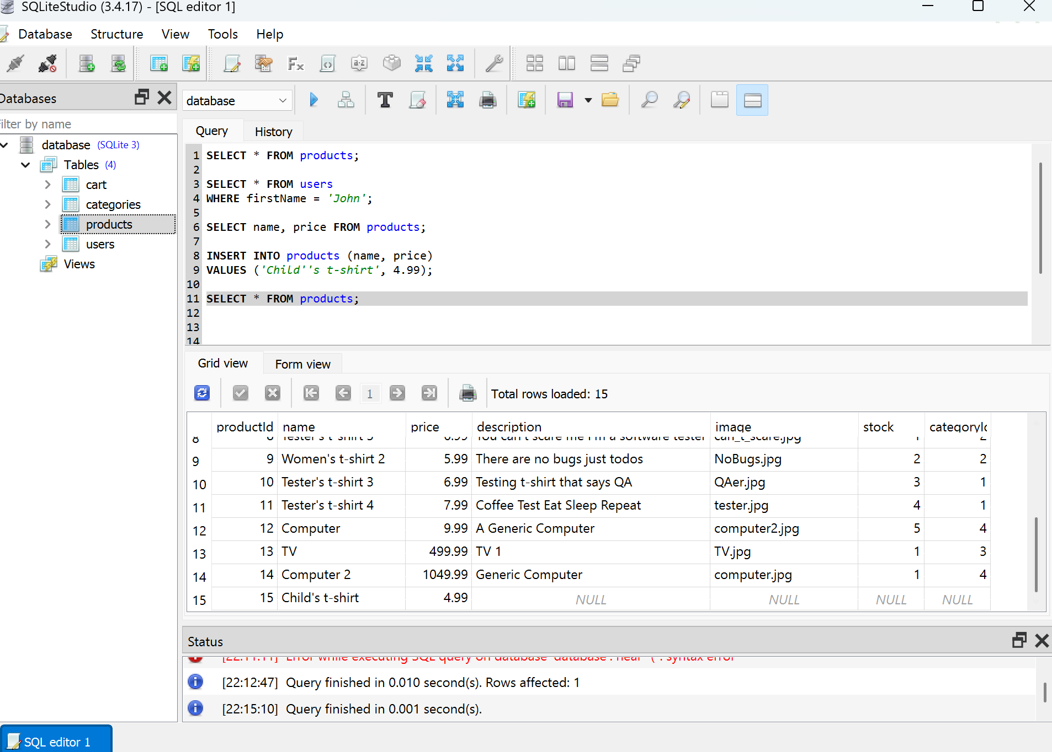

 |  | Додавання повної інформації всього рядка

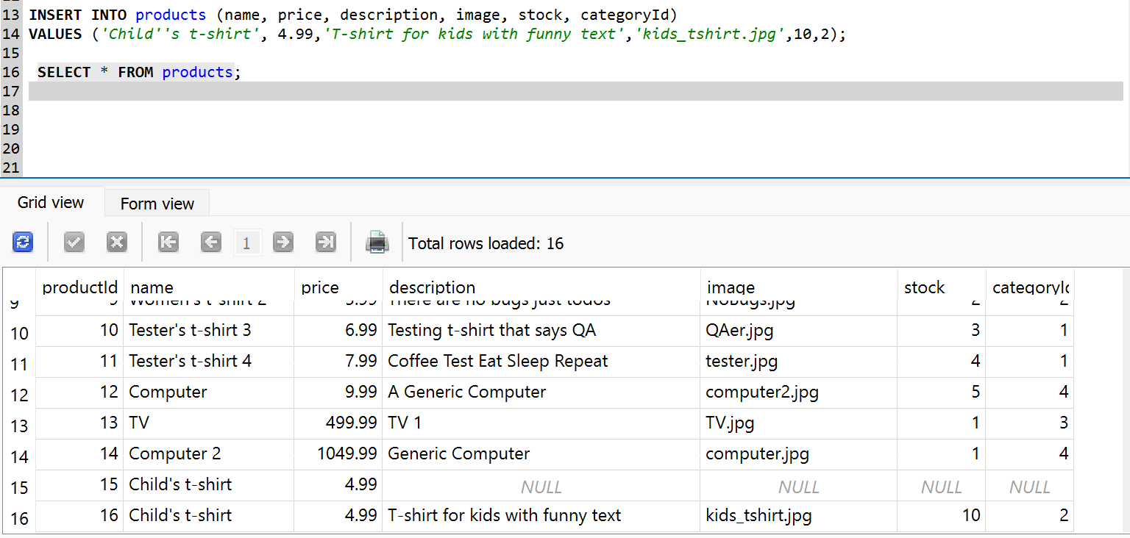

 | Видалення зайвого рядка

